Ejercicio 1
Dado los siguientes 10 números del conjunto ri determine si cumplen con la Prueba de Independencia utilizando la Prueba de Corridas arriba y abajo de la media, con un nivel de aceptación de 95%:
Interpretar los resultados (Conclusión). |  |  |  |  |  |  |  |  | (15%)

0.0070 | 0.3470 | 0.5959 | 0.6327 | 0.4422 | 0.1497 | 0.2019 | 0.1487 | 0.4554 | 0.2950

Aclaración: los 10 números del conjunto ri ya cumplen con las pruebas de medias, de varianzas y de independencia.
Utilizar cuatro dígitos después de la coma, y redondear hacia arriba el cuarto dígito a partir del valor 5.

Fórmulas de Referencia: Prueba de Corridas arriba y debajo de la media
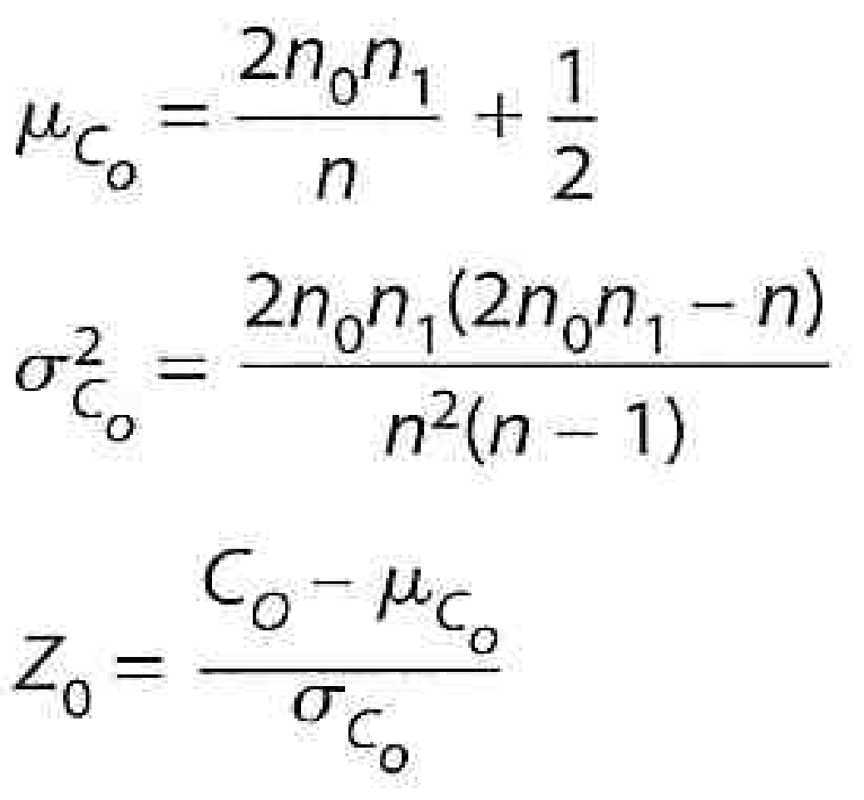
 |  |  |  |  |  |  | n= | 10
 |  |  | Ri | Si | C0 |  | C0= | 3
 |  |  | 0.0070 | 0 | 1 |  | n0= | 8
 |  |  | 0.3470 | 0 |  |  | n1= | 2
 |  |  | 0.5959 | 1 | 2 |  | μ(co)= | 3.7
 |  |  | 0.6327 | 1 |  |  | σ(co)^2= | 0.7822222222
 |  |  | 0.4422 | 0 | 3 |  | Z0= | -0.7914672795
 |  |  | 0.1497 | 0
 |  |  | 0.2019 | 0
 |  |  | 0.1487 | 0
 |  |  | 0.4554 | 0
 |  |  | 0.2950 | 0 |  |  | α= | 0.05
 |  |  |  |  |  |  | 1 - α/2= | 0.975

 |  |  |  |  |  |  | -Zα/2= | -1.959963986
 |  |  |  |  |  |  | Z0= | -0.7914672795
 |  |  |  |  |  |  | Zα/2= | 1.959963986

Como el estadistico Z0 es menor que el valor de la tabla de la normal estandar para Zα/2 y mayor para -Zα/2, se dice que no se puede rechazar el conjunto de numero porque son independientes

